1
广报阡陌间园区园林绿化补植报价清单
序号 | 项目名称 | 单位 | 数量 | 综合单价（元） | 金额（元） | 技术要求/备注
1 | 龙眼果树 | 棵 | 1.00 |  | 0.00 | 1.位置：采编楼6层空中花园； 2.规格：树高≥2.50米、冠幅≥1.50米、胸径≥16厘米； 3.要求整体健壮，株型直立或半开张，无明显弯曲、倾斜，分枝均匀，枝干表皮光滑，无损伤、裂痕或机械伤口，根系发达，主根明显，侧根、须根数量多且分布均匀，叶片完整，无缺刻、卷曲、斑点，叶色浓绿有光泽； 4.综合考虑完成该项一切费用。
2 | 鸡心黄皮果树 | 棵 | 1.00 |  |  | 1.位置：采编楼6层空中花园； 2.规格：树高≥2.70米、冠幅≥2.00米、胸径≥16厘米； 3.要求整体健壮，株型直立或半开张，无明显弯曲、倾斜，分枝均匀，枝干表皮光滑，无损伤、裂痕或机械伤口，根系发达，主根明显，侧根、须根数量多且分布均匀，叶片完整，无缺刻、卷曲、斑点，叶色浓绿有光泽； 4.综合考虑完成该项一切费用。
3 | 柠檬树 | 棵 | 3.00 |  |  | 1.位置：运营中心门口及采编楼6层空中花园； 2.规格：树高≥2.50米，冠幅≥1.50米，胸径≥4.5厘米； 3.要求整体健壮，株型直立或半开张，无明显弯曲、倾斜，分枝均匀，枝干表皮光滑，无损伤、裂痕或机械伤口，根系发达，主根明显，侧根、须根数量多且分布均匀，叶片完整，无缺刻、卷曲、斑点，叶色浓绿有光泽； 5.综合考虑完成该项一切费用。
4 | 桃树 | 棵 | 1.00 |  |  | 1.位置：中央花园及采编楼5层空中花园； 2.规格：树高≥3.5米、冠幅≥1.2米、胸径≥8厘米； 3.要求整体健壮，株型直立或半开张，无明显弯曲、倾斜，分枝均匀，枝干表皮光滑，无损伤、裂痕或机械伤口，根系发达，主根明显，侧根、须根数量多且分布均匀，叶片完整，无缺刻、卷曲、斑点，叶色浓绿有光泽； 4.综合考虑完成该项一切费用。
5 | 桃树 | 棵 | 1.00 |  |  | 1.位置：中央花园及采编楼5层空中花园； 2.规格：树高≥2.5米、冠幅≥1.0米、胸径≥6厘米； 3.要求整体健壮，株型直立或半开张，无明显弯曲、倾斜，分枝均匀，枝干表皮光滑，无损伤、裂痕或机械伤口，根系发达，主根明显，侧根、须根数量多且分布均匀，叶片完整，无缺刻、卷曲、斑点，叶色浓绿有光泽； 4.综合考虑完成该项一切费用。
6 | 三角梅 | 棵 | 1.00 |  |  | 1.位置：园区正门立柱； 2.规格：树高≥1.0米、冠幅≥1.0米、胸径≥4厘米； 3.要求整体健壮，株型直立或半开张，无明显弯曲、倾斜，分枝均匀，枝干表皮光滑，无损伤、裂痕或机械伤口，根系发达，主根明显，侧根、须根数量多且分布均匀，叶片完整，无缺刻、卷曲、斑点，叶色浓绿有光泽； 4.综合考虑完成该项一切费用。
7 | 龙船花 | 株 | 30.00 |  |  | 1.位置：园区正门立柱； 2.规格：株高≥0.5米； 3.要求株型挺拔、匀称，生长态势良好叶片应饱满、厚实，无褶皱、卷曲或干瘪现象，且叶片完整，茎杆应粗壮、坚实，根系要完整； 4.综合考虑完成该项一切费用。
8 | 塘泥 | 斤 | 2000.00 |  |  | 1.位置：以甲方要求为准； 2.重金属、病原体等污染物限量以及养分需满足《有机肥料 NY 525-2021》、《农用污泥污染物控制标准 GB 4284-2018》相关要求； 3.综合考虑完成该项一切费用。
9 | 定制花箱 | 套 | 1 |  |  | 1.位置：园区正门立柱； 2.规格尺寸：一套3个定制花箱，尺寸具体为：700*1200*500mm高、900*1860*350mm高、900*1860*200mm高； 3.整体采用1.5mm厚304半磨砂不锈钢，内嵌40*40mm镀锌方通骨架，箱体颜色由乙方提供色卡现场确定； 4.综合考虑完成该项一切费用。 | 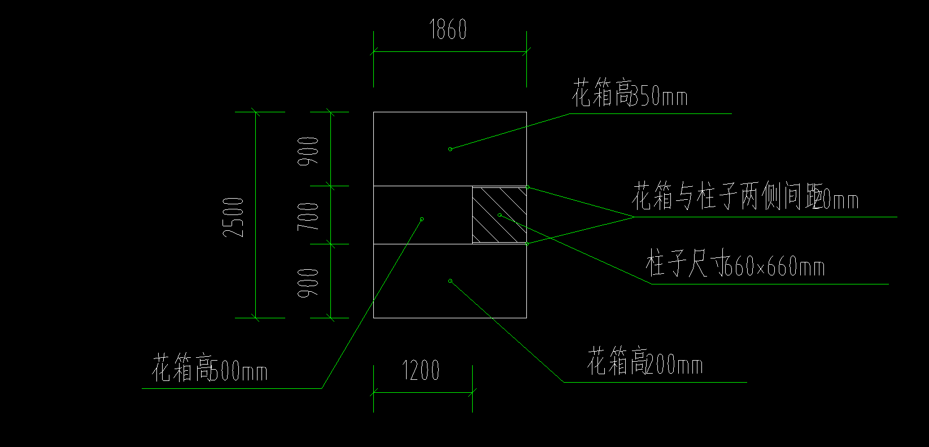
 | 合计 |  |  |  | 0.00 | 含税
备注： （1）本次采购供应商需包绿植90天存活； （2）本工程所报数量可能有小误差，具体以现场数量为准。本工程为综合单价包干，承包人包工、包料、包机械使用、包施工措施、包工期、包质量、包安全生产、包作业人员保险、包文明施工、包利润、包规费、包税金、包施工期内设备材料的保管及成品保护、包运输仓储、包检验检测、包调试、包施工期间材料设备安保及保护、包场地清理及保洁、包质保期内工程质量保修等一切费用。
工期： 3日历天 报价单位：
2025年 月 日

